Balsa
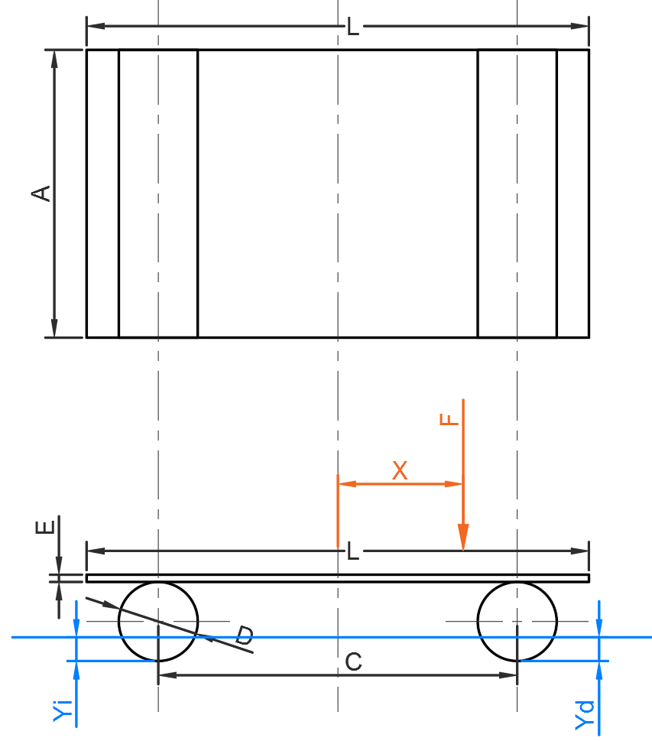
A = | 400 | mm
C = | 500 | mm
D = | 110 | mm
E = | 10 | mm
L = | 200 | mm

P cilindro = | 776 | g
P base = | 2734 | g
Pp = | Peso Propio
Pp = 2xPc+Pb = | 4286 | g

CALADO DE PONTONES |  |  |  |  |  |  |  |  | REACCIONES DE APOYOS |  |  | (cálculo auxiliar)
Yi = f(F,X) |  | X1 | X2 | X3 | X4 | X5 | X6 | X7 | Ri = f(F,X) |  | X1 | X2 | X3 | X4 | X5 | X6 | X7
F [kg]↓\X[mm]→ |  | 0 | 100 | 200 | dato | dato | dato | dato | F [kg]↓\X[mm]→ |  | 0 | 100 | 200 | dato | dato | dato | dato
F1 | 1.00 | formul | formul | formul | formul | formul | formul | formul | F1 | 1.00 | formul | formul | formul | formul | formul | formul | formul
F2 | dato | formul | formul | formul | formul | formul | formul | formul | F2 | dato | formul | formul | formul | formul | formul | formul | formul
F3 | dato | formul | formul | formul | formul | formul | formul | formul | F3 | dato | formul | formul | formul | formul | formul | formul | formul

Yd = f(F,X) |  | X1 | X2 | X3 | X4 | X5 | X6 | X7 | Rd = f(F,X) |  | X1 | X2 | X3 | X4 | X5 | X6 | X7
F [kg]↓\X[mm]→ |  | 0 | 100 | 200 | dato | dato | dato | dato | F [kg]↓\X[mm]→ |  | 0 | 100 | 200 | dato | dato | dato | dato
F1 | 1.00 | formul | formul | formul | formul | formul | formul | formul | F1 | 1.00 | formul | formul | formul | formul | formul | formul | formul
F2 | dato | formul | formul | formul | formul | formul | formul | formul | F2 | dato | formul | formul | formul | formul | formul | formul | formul
F3 | dato | formul | formul | formul | formul | formul | formul | formul | F3 | dato | formul | formul | formul | formul | formul | formul | formul

A1 = | 0.95 | dm²
V1 = | 3.80 | dm³
V1+V2 = | 7.60 | dm³

area
